PO_340
目次
購買文書承認の管理

設定および保守 > 調達 > 承認管理 > 購買文書承認の管理

購買契約の件
総務部の設定
①購買契約の登録について、総務課で２名作成できるよう、設定をお願いします。
②購買契約の承認については、担当者が申請後、「課長⇒部長」の流れで承認設定をお願いします。
自販機部の設定
①購買契約の登録について、自販機部で２名作成できるよう、設定をお願いします。
②購買契約の承認については、担当者が申請後、「課長か課長代理のどちらかが承認」で
承認設定をお願いします。
Sl No | ステージ | 参加者 | 経路 | 投票制度 | 使用可能
1 | 条件 | 条件の承認シリアル | シリアル |  | Yes
2 | 条件 | 条件の承認(最初の応答者が獲得) | パラレル | 最初の応答者が獲得 | Yes
3 | 承認後FYI | 承認後FYI | パラレル | 最初の応答者が獲得 | Yes
※資金上書き承認を使用不可

 |  |  |  | 別の追加でANDになる
 |  |  |  | ※条件の追加でタイプ：承認タスク属性で属性、値タイプ：値で指定する。 | 追加処理→
Sl No | ルール | 摘要 | 優先度 | 条件 | 処理タイプ | 使用経路 | 承認チェーン所有者 | ワーカ | 承認グループ | 結果の設定値
1 | ITOEN_SOUMU_PO_APPROVER |  | 中 | 調達BU 次と等しい SALES-BU AND 文書タイプ 次と等しい 購買オーダー AND バイヤー 次に含まれる (89117, 05184, 17289) （属性）調達BU 次と等しい（値） SALES-BU AND （属性）文書タイプ 次と等しい（値） 購買オーダー AND （属性）バイヤー次と等しい 値：(89117) | 承認要 | 承認グループ | ― | ― | XXCFO_PO_SOUMU | ―
1 | ITOEN_SOUMU_BPA_APPROVER |  | 中 | 調達BU 次と等しい SALES-BU AND 文書タイプ 次と等しい 包括購買契約 AND バイヤー 次に含まれる (89117, 17289, 05184) 調達BU 次と等しい SALES-BU AND 文書タイプ 次と等しい 包括購買契約 AND バイヤー 次と等しい (89117) | 承認要 | 承認グループ | ― | ― | XXCFO_BPA_SOUMU | ―
1 | ITOEN_BYPASS1 |  | 中 | 調達BU 次と等しい SALES-BU AND バイヤー 次に含まれる (89118, 12611, 16366) 調達BU 次と等しい SALES-BU AND バイヤー 次と等しい (89118) | 自動 | ― | ― | ― | ― | 承認済
2 | ITOEN_JIHANKI_APPROVER |  | 中 | 調達BU 次と等しい SALES-BU AND 文書タイプ 次に含まれる (購買オーダー, 包括購買契約) AND バイヤー 次に含まれる (89118, 12611, 16366) 調達BU 次と等しい SALES-BU AND 文書タイプ 次に含まれる (購買オーダー, 包括購買契約) AND バイヤー 次と等しい (89118) | 承認要 | 承認グループ | ― | ― | XXCFO_PO_JIHANKI | ―
2 | ITOEN_BYPASS2 |  | 中 | 調達BU 次と等しい SALES-BU AND バイヤー 次に含まれる (89117, 17289, 05184) 調達BU 次と等しい SALES-BU AND バイヤー 次と等しい (89117) | 自動 | ― | ― | ― | ― | 承認済
3 | ITOEN_JIHANKI_FYI |  | 中 | 調達BU 次と等しい SALES-BU AND バイヤー 次に含まれる (89118, 16366, 12611) 調達BU 次と等しい SALES-BU AND バイヤー 次と等しい (89118) | 情報のみ | 承認グループ | ― | ― | XXCFO_PO_JIHANKI | ―
3 | ITOEN_BUYPASS3 |  | 中 | 調達BU 次と等しい SALES-BU AND バイヤー 次に含まれる (89117, 12611, 16366) 調達BU 次と等しい SALES-BU AND バイヤー次と等しい (89117) | 自動 | ― | ― | ― | ― | 承認済
終了後配置を押す

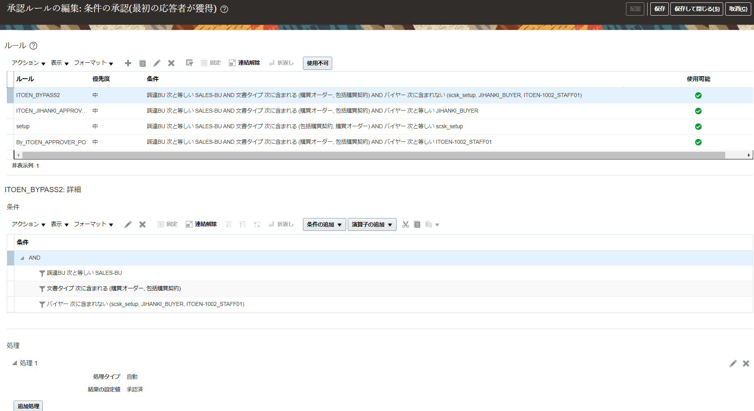

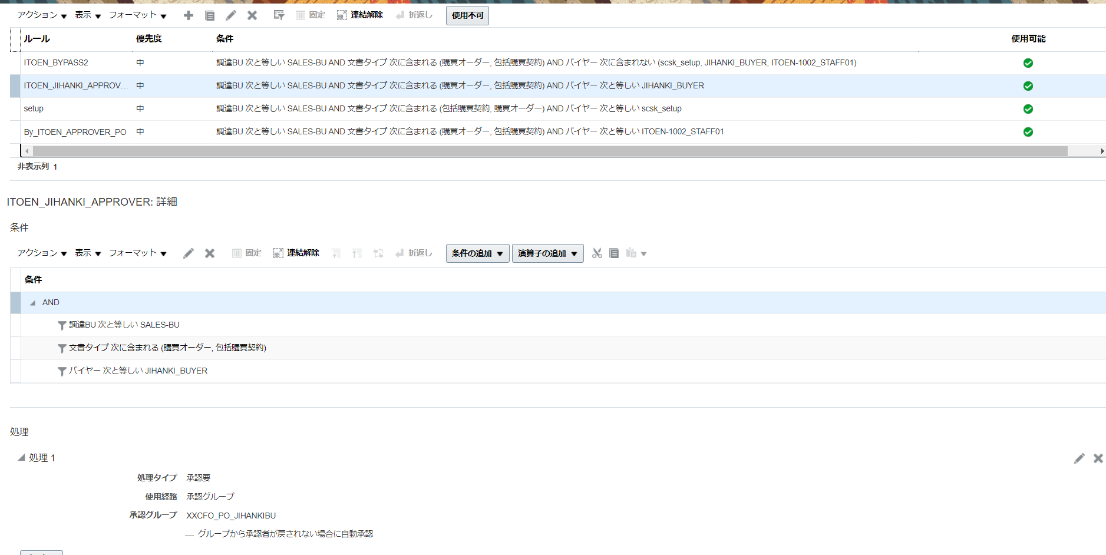

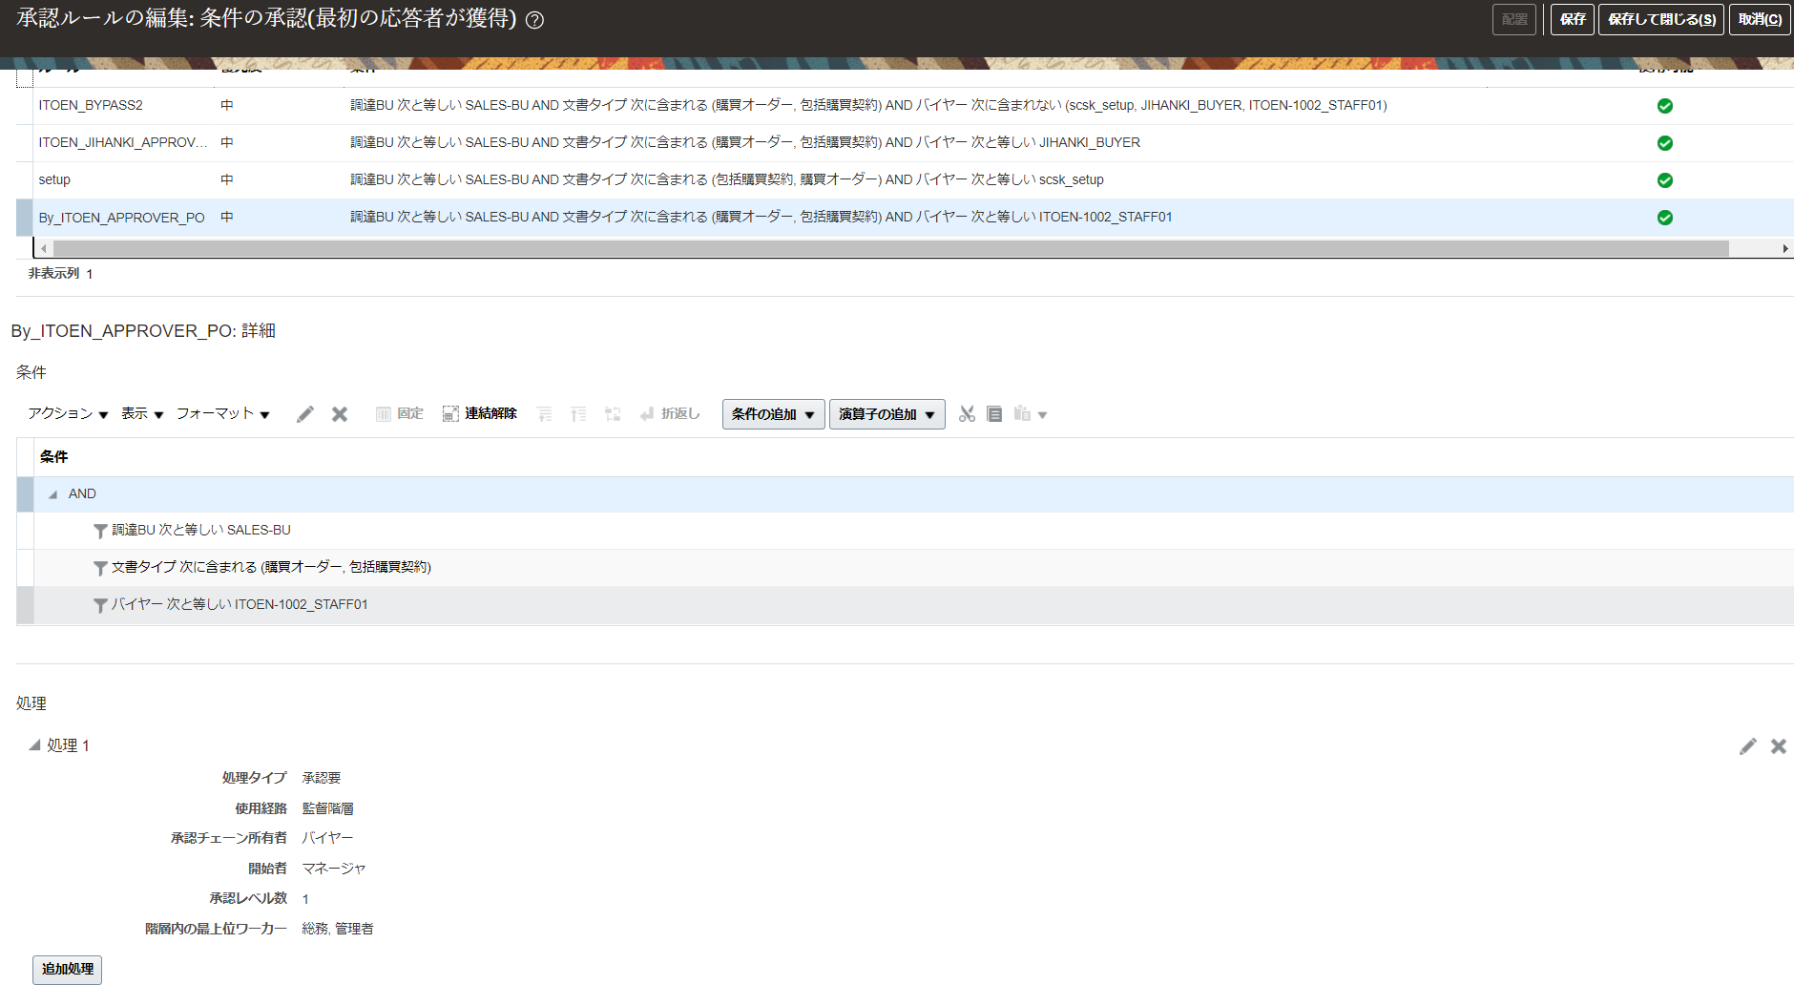

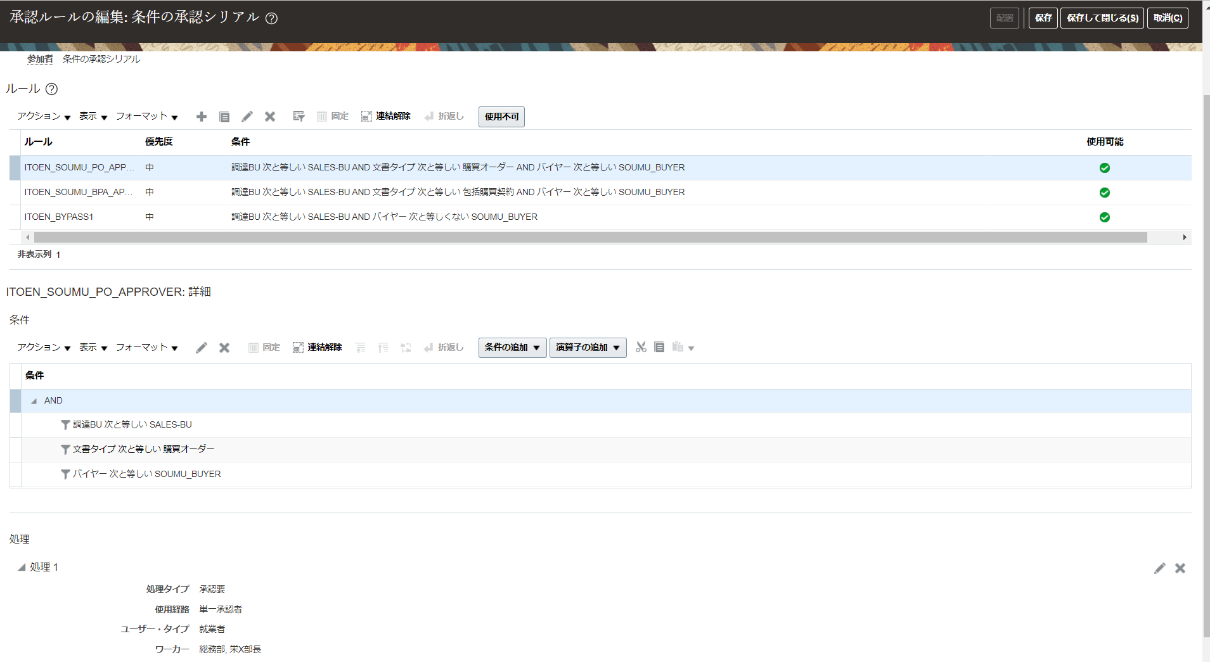

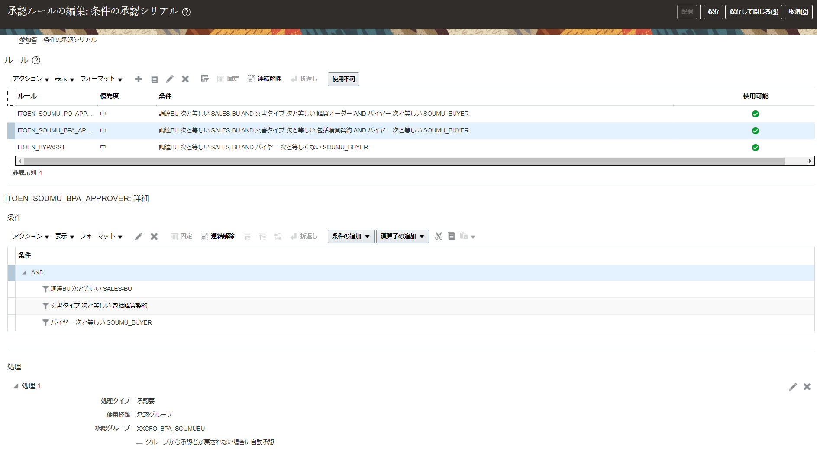

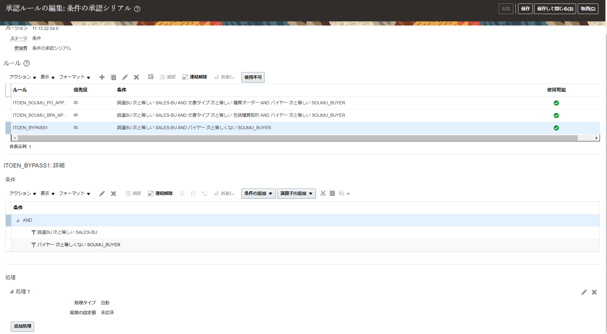

 | 部署 | バイヤー | PO | BPA
 | 総務 | 山本GL | 栄永部長 | 栄永部長、小澤副部長 小澤副部長→栄永部長 ※申請者の方のマネージャが現行小澤副部長か確認し、承認ルールを決定する。
 |  | 白木
 | 自販機部 | 金田GL | 高橋課長or浅葉課長代理
 |  | 長妻

